Feuil1
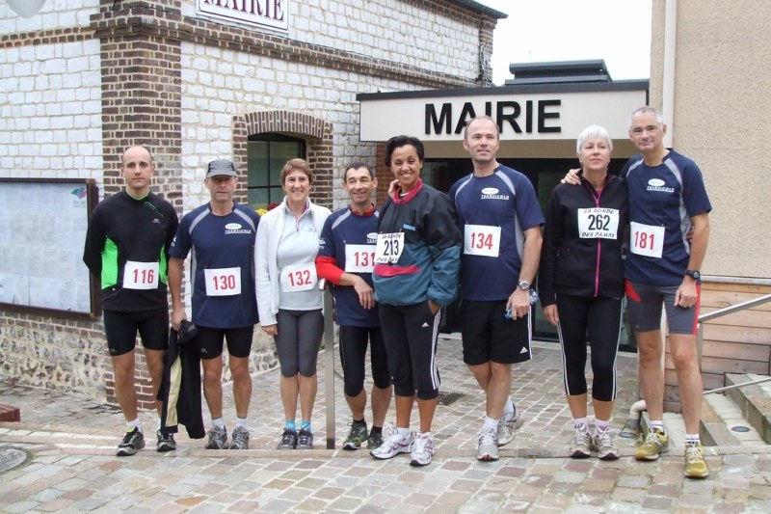
La ronde des Damps
Classement Carrier évasion

 | Classement | Nom | Prénom | Temps
 | 1 | NUPER | Christian | 0:32:50
9 km | 60 | Guillaumin | Brigitte | 0:55:33
 | 62 | THEVENIN | Katia | 1:00:23
 | 67 | PICARD | Hervé | 1:05:19

 | Classement | Nom | Prénom | Temps
 | 1 | DEGLOS | Frédéric | 0:53:44
 | 11 | VILLETTE | Dominique | 1:05:10
 | 33 | FERREIRA | Joaquim | 1:10:44
16 km | 45 | CLOVIN | Mickael | 1:14:56
 | 52 | GUILLAUMIN | Gilles | 1:17:09
 | 58 | PRIEUR | Daniel | 1:18:41
 | 82 | PRIEUR | Christine | 1:25:08
 | 92 | LEMENNEN | Franck | 1:36:23
 | 98 | LEFEBVRE | Nathalie | 0:00:00

